Sheet1
問題点
 | Asteria ではSOAPで送信する要求XMLで xsd:datetime 型が含まれている場合、正しい値を送信することができない。

 |  | xsd:datetime 型で認められる書式
 |  |  | 例： | 2016-03-24T12:34:56.789+09:00

 |  | Asteria が出力する書式
 |  |  | 例： | 2016-03-24T12:34:56.789 JST | ※最後の JST の部分が認められない表現

 | この Asteria の出力する書式は XML 規約上不正であり、連携先システムでエラーとなる可能性がある。

解決策
 | 参考資料に記載されているとおり、Asteria 上は xsd:datetime 型を String として扱い、書式変換を行って対応する。

 | 参考資料
 |  | https://asteria.jp/warp/4.0/docs/flow/designer/reference/component/WebService_jp.html
 |  | 「入力ストリームがXMLの場合の型変換について」 を参照

注意点

 | この手順はフローの実装で WSDL を読み込み、インターフェースが更新されると無かったことにされる為、インターフェース更新の都度実施する必要がある。

手順

 | 1. WSDL から生成されたインターフェース（入力）のデータ型「DateTime」を「String」に変更する。

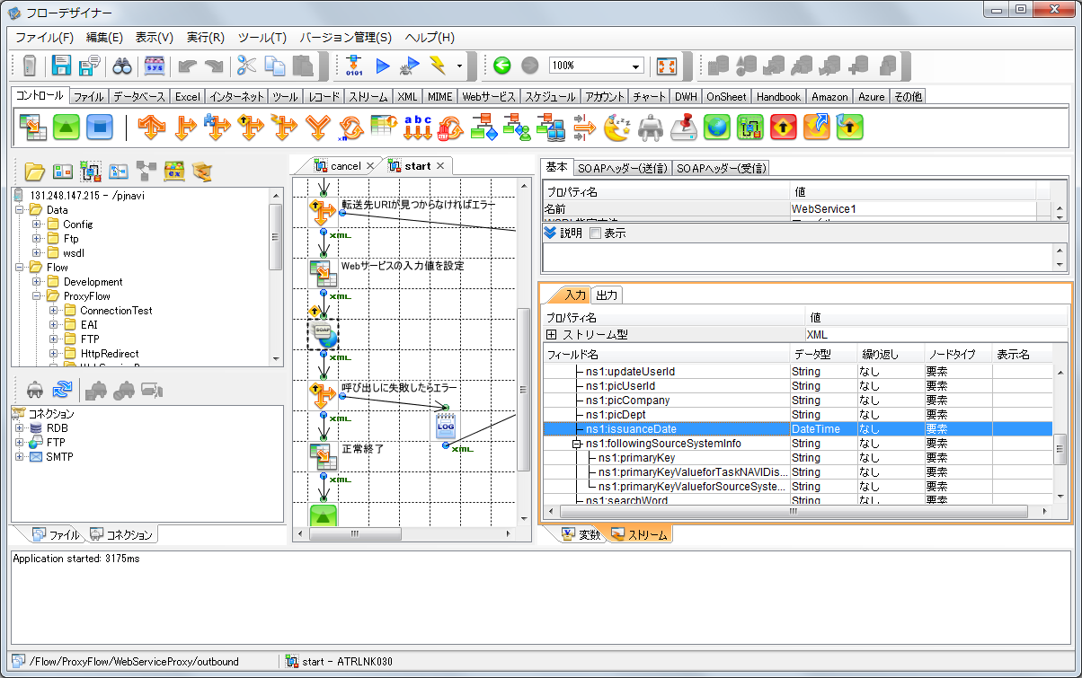

DateTime 型を String 型に変更する



 | 2. マッパーコンポーネントで日付を分解し、xsd:datetime の規約に則った書式で出力する。

 |  | 日付フォーマット： | yyyy-MM-dd'T'HH:mm:ss

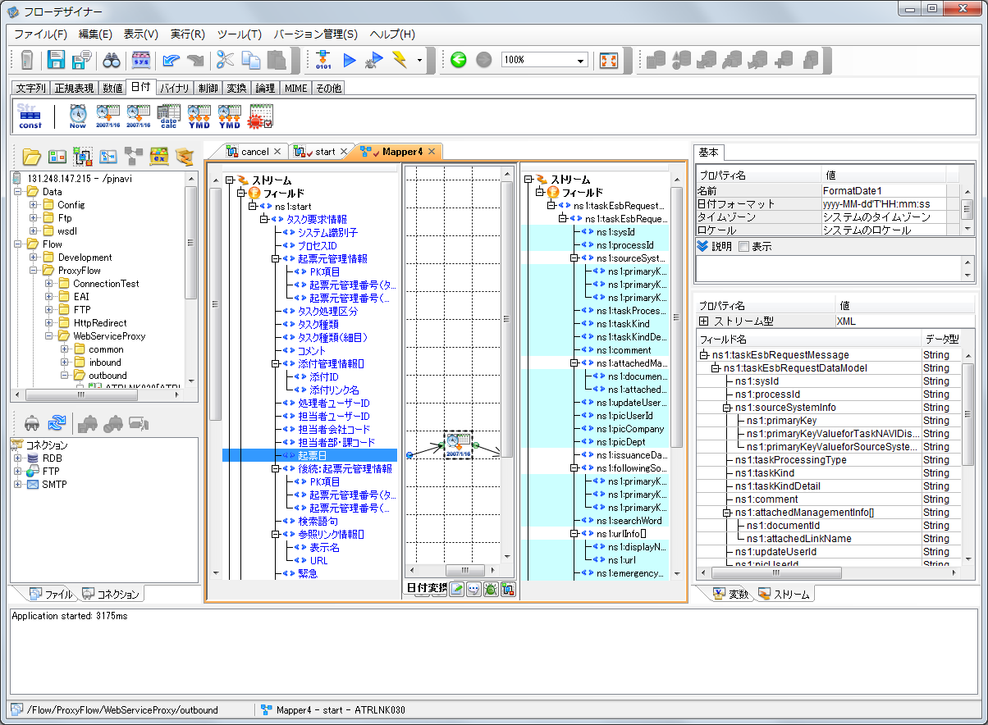

日時データをFormatDateコンポーネントで文字列時変換する

以上

